연간요약
작성일 | 2025-04-17 |  |  |  |  |  |  |  |  |  |  |  | 투자아이디어
종목명 | 마이크로컨텍솔 | 현재가 | 10,730 | 주식수/유통 | 79.23%
종목코드 | 098120 | 52주최고 | 11,130 | 대주주 | 양승은 외 4인 |  | 20.89
시가총액 | 892 | 52주최저 | 4,245 |  | Kyouei Co Ltd |  | 10.61
업종 | 반도체 | 목표주가 | -
시장 | 코스닥 | PER | 8.4
주식수 | 8,312,766 | 추정PER | -
외인지분 | 13.30% | PBR | 1.3 | 전환사채 | X | 회사채 | X

 | 매출액(수익) | OPM
2017 | 270 | -7%
2018 | 257 | -14%
2019 | 344 | 2%
2020 | 393 | 4%
2021 | 614 | 13%
2022 | 611 | 13%
2023 | 648 | 11%
2024 | 697 | 15%
2025(E)
2026(E)
2027(E)
구분 |  | 2017 | 2018 | 2019 | 2020 | 2021 | 2022 | 2023 | 2024 | 2025(E) | 2026(E) | 2027(E)
매출액(수익) |  | 270 | 257 | 344 | 393 | 614 | 611 | 648 | 697
매출원가 |  | 248 | 248 | 294 | 331 | 478 | 475 | 510 | 516
매출총이익 |  | 22 | 9 | 50 | 62 | 136 | 135 | 138 | 181
판매비와관리비 |  | 40 | 44 | 44 | 46 | 56 | 56 | 64 | 79
영업이익 |  | -18 | -35 | 6 | 17 | 79 | 79 | 74 | 102
순이익 |  | -39 | -45 | 8 | 11 | 76 | 70 | 74 | 107
부채총계 |  | 44 | 39 | 47 | 82 | 97 | 83 | 79 | 119
단기차입금 |  | 0 | 0 | 0 | 30 | 0 | 0 | 0 | 2
장기차입금 |  | 5 | 5 | 4 | 0 | 8 | 0 | 1 | 0
차입금합계 |  | 5 | 5 | 4 | 30 | 8 | 0 | 1 | 2
자본총계 |  | 369 | 319 | 334 | 345 | 419 | 490 | 551 | 651
 | PBR | ROE
2017 | 1.1 | -9.7%
2018 | 0.6 | -13.8%
2019 | 1.2 | 2.7%
2020 | 1.5 | 3.3%
2021 | 2.8 | 18.0%
2022 | 0.9 | 14.4%
2023 | 2.1 | 13.4%
2024 | 0.7 | 16.4%
2025(E)
2026(E)
2027(E)
매출채권 |  | 33 | 34 | 59 | 78 | 89 | 71 | 68 | 153
재고자산 |  | 36 | 29 | 34 | 39 | 64 | 69 | 65 | 97
영업현금 |  | 17 | -18 | 2 | 24 | 90 | 105 | 92 | 47
투자현금 |  | -16 | 7 | 8 | -33 | -49 | -81 | -120 | -49
재무현금 |  | -2 | 0 | -2 | 24 | -26 | -5 | -10 | -10
FCF |  | 10 | -32 | -1 | 16 | 24 | 70 | 60 | -10
배당성향 |  | 0% | 0% | 0% | 19% | 3% | 9% | 9% | 6%
배당수익률 |  | 0.0% | 0.0% | 0.0% | 0.4% | 0.2% | 1.5% | 0.6% | 1.6%
종업원수(명) |  | 117 | 133 | 128 | 130 | 179 | 187 | 183 | 190
EPS |  | -430 | -529 | 108 | 135 | 904 | 848 | 890 | 1,285
BPS |  | 4,414 | 3,841 | 3,983 | 4,134 | 5,012 | 5,894 | 6,629 | 7,823
PER |  | -11.0 | -4.5 | 44.8 | 45.8 | 15.6 | 6.1 | 15.7 | 4.0
 | 매출YoY(%) | 영업이익YoY(%)
2017
2018 | -5% | -94%
2019 | 34% | 117%
2020 | 14% | 183%
2021 | 56% | 365%
2022 | 0% | 0%
2023 | 6% | -6%
2024 | 8% | 38%
2025(E)
2026(E)
2027(E)
PBR |  | 1.1 | 0.6 | 1.2 | 1.5 | 2.8 | 0.9 | 2.1 | 0.7
ROE |  | -9.7% | -13.8% | 2.7% | 3.3% | 18.0% | 14.4% | 13.4% | 16.4%
매출YoY(%) |  |  | -5% | 34% | 14% | 56% | 0% | 6% | 8%
영업이익YoY(%) |  |  | -94% | 117% | 183% | 365% | 0% | -6% | 38%
순이익YoY(%) |  |  | -15% | 118% | 38% | 591% | -8% | 6% | 45%
OPM |  | -7% | -14% | 2% | 4% | 13% | 13% | 11% | 15%
부채비율(%) |  | 12% | 12% | 14% | 24% | 23% | 17% | 14% | 18%
인당 매출액(억) |  | 2.3 | 1.9 | 2.7 | 3.0 | 3.4 | 3.3 | 3.5 | 3.7

 | EPS |  |  |  | 타겟 PER
 |  | 5 | 7 | 8 | 9 | 11 | 13 | 15 | 17 | 19
 | 1000 | 5000 | 7000 | 8000 | 9000 | 11000 | 13000 | 15000 | 17000 | 19000
 | 1100 | 5500 | 7700 | 8800 | 9900 | 12100 | 14300 | 16500 | 18700 | 20900
 | 1200 | 6000 | 8400 | 9600 | 10800 | 13200 | 15600 | 18000 | 20400 | 22800
 | 1300 | 6500 | 9100 | 10400 | 11700 | 14300 | 16900 | 19500 | 22100 | 24700 |  |  | 140
 | 1400 | 7000 | 9800 | 11200 | 12600 | 15400 | 18200 | 21000 | 23800 | 26600

 |  |  |  |  |  | 32% | 56%
 |  |  |  |  |  | 43% | 69%

분기요약
 | 24 | 23 | 22 | 21 | 20 | 19 | 18 | 17 | 16 | 15 | 14 | 13 | 12 | 11 | 10 | 9 | 8 | 7 | 6 | 5 | 4 | 3 | 2 | 1
 | 2019.03 | 2019.06 | 2019.09 | 2019.12 | 2020.03 | 2020.06 | 2020.09 | 2020.12 | 2021.03 | 2021.06 | 2021.09 | 2021.12 | 2022.03 | 2022.06 | 2022.09 | 2022.12 | 2023.03 | 2023.06 | 2023.09 | 2023.12 | 2024.03 | 2024.06 | 2024.09 | 2024.12
매출액(수익) | 54 | 90 | 104 | 97 | 74 | 111 | 96 | 112 | 109 | 147 | 167 | 190 | 147 | 154 | 170 | 141 | 143 | 161 | 199 | 145 | 143 | 151 | 185 | 218
매출원가 | 52 | 78 | 83 | 81 | 70 | 91 | 74 | 96 | 84 | 120 | 119 | 155 | 117 | 129 | 123 | 107 | 107 | 133 | 131 | 140 | 99 | 120 | 138 | 159
매출총이익 | 2 | 12 | 21 | 15 | 4 | 20 | 22 | 16 | 25 | 27 | 49 | 35 | 29 | 25 | 47 | 34 | 36 | 29 | 67 | 6 | 44 | 32 | 46 | 58
판매비와관리비 | 11 | 11 | 11 | 10 | 12 | 9 | 11 | 14 | 12 | 13 | 12 | 19 | 12 | 12 | 14 | 18 | 15 | 16 | 14 | 19 | 24 | 17 | 20 | 18
영업이익 | -9 | 1 | 10 | 5 | -8 | 11 | 11 | 2 | 13 | 14 | 36 | 16 | 18 | 13 | 32 | 16 | 21 | 13 | 53 | -13 | 20 | 15 | 26 | 41
당기순이익 | -7 | 1 | 9 | 6 | -6 | 8 | 10 | -1 | 18 | 6 | 38 | 14 | 17 | 12 | 30 | 11 | 19 | 12 | 45 | -2 | 21 | 14 | 20 | 52
원가률 | 96% | 87% | 80% | 84% | 95% | 82% | 77% | 86% | 77% | 82% | 71% | 82% | 80% | 84% | 72% | 76% | 75% | 83% | 66% | 97% | 69% | 79% | 75% | 73%
판관비률 | 20% | 12% | 11% | 10% | 16% | 8% | 11% | 13% | 11% | 9% | 7% | 10% | 8% | 8% | 8% | 13% | 10% | 10% | 7% | 13% | 17% | 11% | 11% | 8%
영업이익률 | -17% | 1% | 10% | 5% | -11% | 10% | 11% | 2% | 12% | 10% | 22% | 8% | 12% | 8% | 19% | 11% | 15% | 8% | 27% | -9% | 14% | 10% | 14% | 19%
순이익률 | -13% | 1% | 9% | 6% | -8% | 7% | 10% | -1% | 17% | 4% | 23% | 7% | 12% | 8% | 18% | 8% | 13% | 7% | 23% | -1% | 15% | 9% | 11% | 24%
매출YoY |  |  |  |  | 37% | 23% | -8% | 15% | 47% | 32% | 74% | 70% | 35% | 5% | 2% | -26% | -3% | 5% | 17% | 3% | 0% | -6% | -7% | 50%
영업이익YoY |  |  |  |  | 35% | 17% | -11% | 19% | 20% | 32% | 61% | 61% | 39% | 8% | 3% | -31% | -9% | 3% | 7% | 31% | -7% | -10% | 5% | 14%

비용
매출,OPM
성장률
 | 매출YoY | 영업이익YoY
2019.03
2019.06
2019.09
2019.12
2020.03 | 0.37037037037 | 0.34615384615
2020.06 | 0.23333333333 | 0.16666666667
2020.09 | -0.076923076923 | -0.10843373494
2020.12 | 0.15463917526 | 0.18518518519
2021.03 | 0.47297297297 | 0.2
2021.06 | 0.32432432432 | 0.31868131868
2021.09 | 0.73958333333 | 0.60810810811
2021.12 | 0.69642857143 | 0.61458333333
2022.03 | 0.34862385321 | 0.39285714286
2022.06 | 0.047619047619 | 0.075
2022.09 | 0.017964071856 | 0.033613445378
2022.12 | -0.25789473684 | -0.30967741935
2023.03 | -0.027210884354 | -0.08547008547
2023.06 | 0.045454545455 | 0.031007751938
2023.09 | 0.17058823529 | 0.065040650407
2023.12 | 0.028368794326 | 0.30841121495
2024.03 | 0 | -0.07476635514
2024.06 | -0.062111801242 | -0.097744360902
2024.09 | -0.070351758794 | 0.053435114504
2024.12 | 0.50344827586 | 0.13571428571

연간손익
 | 2024.12 | 2023.12 | 2022.12 | 2021.12 | 2020.12 | 2019.12 | 2018.12 | 2017.12 | 2016.12 | 2015.12 | 2014.12 | 2013.12 | 2012.12
매출액(수익) | 697 | 648 | 611 | 614 | 393 | 344 | 257 | 270 | 272 | 358 | 457 | 312 | 281
매출원가 | 516 | 510 | 475 | 478 | 331 | 294 | 248 | 248 | 241 | 278 | 306 | 218 | 189
매출총이익 | 181 | 138 | 135 | 136 | 62 | 50 | 9 | 22 | 31 | 80 | 151 | 94 | 92
판매비와관리비 | 79 | 64 | 56 | 56 | 46 | 44 | 44 | 40 | 38 | 40 | 47 | 35 | 35
영업이익 | 102 | 74 | 79 | 79 | 17 | 6 | -35 | -18 | -6 | 41 | 104 | 59 | 58
이자손익 | 7 | 8 | 2 | 2 | 2 | 1 | 2 | 2 | 2 | 3 | 3 | 4 | 4 | 연간으로 손익계산서 복사 해서 붙여넣기
금융손익 | 8 | 8 | 3 | 2 | 1 | 0 | 2 | 2 | 2 | 3 | 3 | 4 | 4
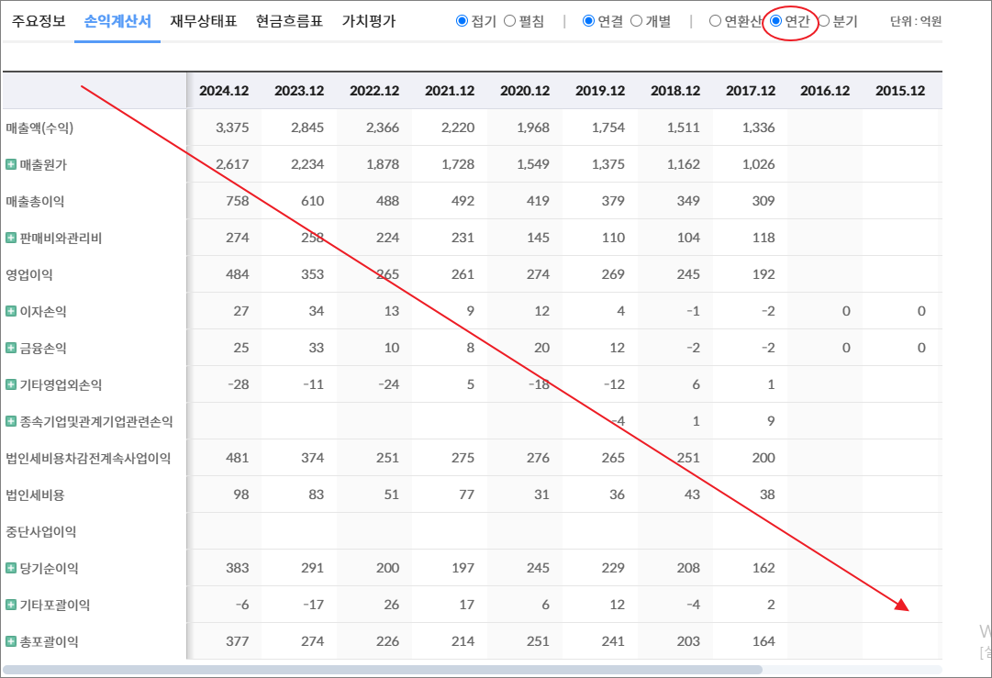
기타영업외손익 | 16 | 2 | 0 | 4 | -4 | 1 | -16 | -13 | 0 | -2 | -3 | 1 | 0
종속기업및관계기업관련손익 |  |  |  |  |  |  | 0 | -13 | -1 | -2 | -6 | -2
법인세비용차감전계속사업이익 | 126 | 85 | 82 | 85 | 14 | 7 | -49 | -42 | -5 | 39 | 99 | 63 | 61
법인세비용 | 19 | 11 | 11 | 9 | 2 | -1 | -4 | -3 | -3 | 6 | 16 | 8 | 8
중단사업이익
당기순이익 | 107 | 74 | 70 | 76 | 11 | 8 | -45 | -39 | -2 | 33 | 83 | 54 | 54
기타포괄이익 | -1 | -6 | 5 | 0 | 0 | 0 | -4 | -2 | 0 | -1 | -1 | 0 | 0
총포괄이익 | 106 | 68 | 76 | 76 | 11 | 8 | -49 | -40 | -2 | 32 | 82 | 54 | 54

출처 : 대한민국 NO1 가치투자포털 아이투자
https://itooza.com/stats/098120/2/31

연간재무
 | 2024.12 | 2023.12 | 2022.12 | 2021.12 | 2020.12 | 2019.12 | 2018.12 | 2017.12 | 2016.12 | 2015.12 | 2014.12 | 2013.12 | 2012.12
*순현금자산 | 214 | 234 | 185 | 134 | 117 | 92 | 98 | 133 | 120 | 130 | 108 | 95 | 87
유동자산 | 474 | 380 | 340 | 301 | 267 | 195 | 169 | 226 | 236 | 257 | 250 | 184 | 149
당좌자산 | 377 | 315 | 271 | 237 | 223 | 161 | 140 | 190 | 188 | 200 | 202 | 148 | 123
현금및현금성자산 | 26 | 39 | 77 | 62 | 48 | 35 | 27 | 38 | 39 | 50 | 67 | 44 | 22
단기금융자산 | 196 | 204 | 120 | 84 | 97 | 64 | 77 | 102 | 89 | 91 | 56 | 69 | 68
당기손익-공정가치측정금융자산
매출채권및기타채권 | 153 | 68 | 71 | 89 | 78 | 59 | 34 | 33 | 47 | 48 | 70 | 32 | 31
재고자산 | 97 | 65 | 69 | 64 | 39 | 34 | 29 | 36 | 48 | 57 | 48 | 36 | 26
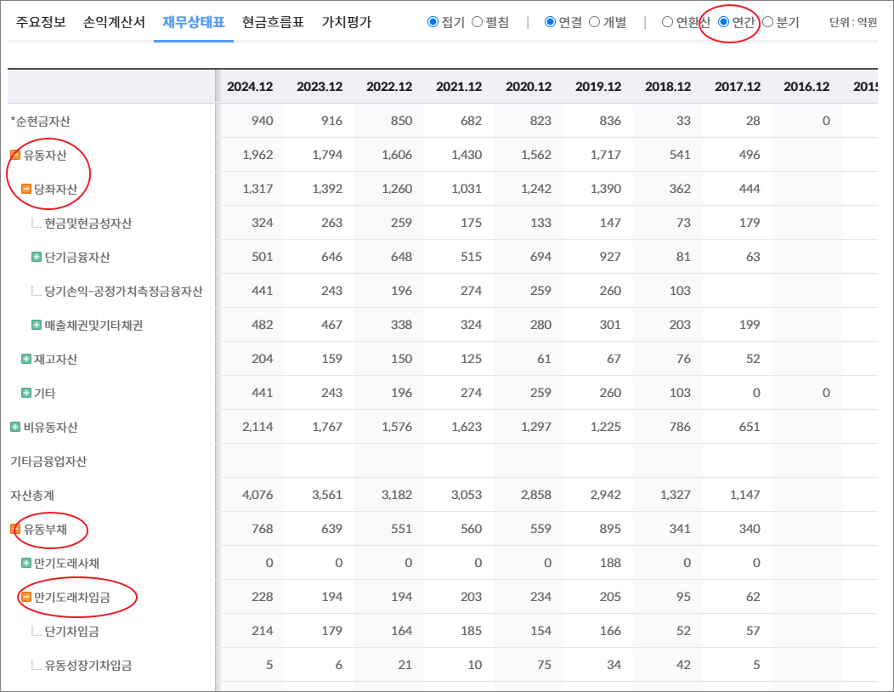
기타 | 0 | 0 | 0 | 0 | 5 | 0 | 0 | 0 | 0 | 0 | 0 | 0 | 0
비유동자산 | 295 | 250 | 233 | 215 | 160 | 186 | 189 | 187 | 211 | 223 | 237 | 197 | 164
기타금융업자산
자산총계 | 769 | 630 | 573 | 516 | 427 | 380 | 358 | 413 | 447 | 481 | 487 | 381 | 313
유동부채 | 95 | 58 | 72 | 74 | 71 | 34 | 24 | 31 | 25 | 50 | 72 | 44 | 37
만기도래사채 | 0 | 0 | 0 | 0 | 0 | 0 | 0 | 0 | 0 | 0 | 0 | 0 | 0
만기도래차입금 | 3 | 4 | 8 | 0 | 30 | 1 | 1 | 0 | 1 | 8 | 3 | 8 | 2
단기차입금 | 2 |  |  |  | 30 |  |  |  |  |  |  | 5
유동성장기차입금 | 1 | 4 | 8 | 0 | 0 | 1 | 1 | 0 | 1 | 8 | 3 | 3 | 2
기타 | 0 | 0 | 0 | 0 | 0 | 0 | 0 | 0 | 0 | 0 | 0 | 0 | 0
매입채무및기타채무 | 69 | 45 | 45 | 65 | 37 | 32 | 24 | 30 | 23 | 39 | 56 | 32 | 30
기타 | 23 | 9 | 19 | 9 | 4 | 1 | 0 | 0 | 0 | 3 | 13 | 4 | 5
비유동부채 | 24 | 21 | 12 | 24 | 11 | 12 | 14 | 13 | 13 | 10 | 17 | 16 | 4
회사채
장기차입금 |  | 1 |  | 8 | 0 | 4 | 5 | 5 | 6 | 2 | 10 | 8
장기충당부채
장기매입채무및기타채무 | 0 |  |  |  | 0 |  |  |  | 0 | 0 | 0 |  | 0
이연법인세부채
기타 | 24 | 20 | 12 | 16 | 11 | 8 | 10 | 8 | 7 | 7 | 7 | 7 | 4
기타금융업부채
*이자발생부채 | 6 | 7 | 10 | 11 | 31 | 6 | 5 | 6 | 7 | 11 | 13 | 16 | 2
부채총계 | 119 | 79 | 83 | 97 | 82 | 47 | 39 | 44 | 37 | 60 | 89 | 60 | 41
지배주주지분 | 650 | 551 | 490 | 417 | 344 | 331 | 319 | 367 | 406 | 414 | 394 | 319 | 272
비지배주주지분 | 0 | 0 | 0 | 2 | 1 | 3 | 0 | 2 | 4 | 7 | 4 | 2
자본총계 | 651 | 551 | 490 | 419 | 345 | 334 | 319 | 369 | 410 | 421 | 397 | 321 | 272

출처 : 대한민국 NO1 가치투자포털 아이투자

Sheet6
전체 | 연간 | 분기
주요재무정보 | 연간
 | Dec-20 | Dec-21 | Dec-22 | Dec-23 | Dec-24 | 2025/12(E) | 2026/12(E) | 2027/12(E) | *전체부터 드래그 해서 붙여넣기
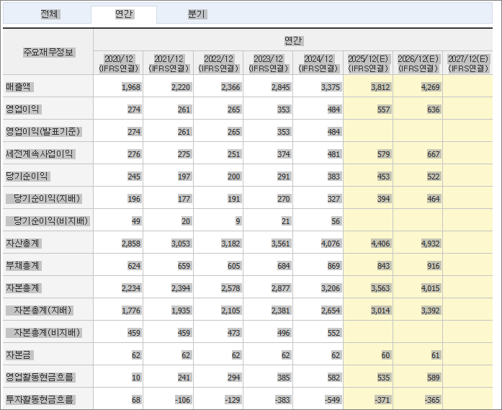
 | (IFRS연결) | (IFRS연결) | (IFRS연결) | (IFRS연결) | (IFRS연결) | (IFRS연결) | (IFRS연결) | (IFRS연결)
매출액 | 68,603 | 66,220 | 59,447 | 80,094 | 99,031 | 108,565 | 122,788 | 129,837
영업이익 | -10,541 | -13,120 | -8,544 | 2,333 | 5,027 | 7,368 | 10,823 | 12,716
영업이익(발표기준) | -10,541 | -13,120 | -8,544 | 2,333 | 5,027
세전계속사업이익 | -14,750 | -13,498 | -5,547 | -2,957 | -3,155 | 5,950 | 9,775 | 11,431
당기순이익 | -14,927 | -14,521 | -6,274 | -1,556 | 539 | 4,758 | 7,716 | 8,659
당기순이익(지배) | -14,824 | -14,451 | -6,194 | -1,483 | 639 | 4,819 | 7,735 | 8,995
당기순이익(비지배) | -103 | -70 | -80 | -73 | -100
자산총계 | 129,222 | 121,386 | 144,917 | 155,934 | 171,946 | 174,459 | 186,764 | 197,419
부채총계 | 92,039 | 80,413 | 109,198 | 121,842 | 134,452 | 131,579 | 135,672 | 136,120
자본총계 | 37,182 | 40,973 | 35,719 | 34,092 | 37,495 | 42,879 | 51,093 | 61,299
자본총계(지배) | 37,242 | 41,110 | 35,945 | 34,393 | 37,946 | 43,058 | 51,172 | 61,358
자본총계(비지배) | -60 | -138 | -226 | -301 | -451
자본금 | 31,506 | 8,801 | 8,801 | 8,801 | 8,801 | 8,800 | 8,800 | 8,800
영업활동현금흐름 | -2,439 | 8,450 | -16,930 | -5,165 | 6,545 | 6,473 | 9,329 | 9,143
투자활동현금흐름 | -1,668 | 998 | 11,021 | -1,947 | 3,105 | -650 | -1,703 | 633
재무활동현금흐름 | 10,114 | -13,691 | 9,468 | 3,760 | -5,992 | -1,865 | -1,401 | -1,765
CAPEX | 978 | 394 | 624 | 1,534 | 1,734 | 1,852 | 1,976 | 2,341
FCF | -3,418 | 8,056 | -17,554 | -6,699 | 4,811 | 4,363 | 5,840 | 5,361
이자발생부채 | 48,516 | 22,723 | 31,196 | 36,813 | 35,436
영업이익률 | -15.37 | -19.81 | -14.37 | 2.91 | 5.08 | 6.79 | 8.81 | 9.79
순이익률 | -21.76 | -21.93 | -10.55 | -1.94 | 0.54 | 4.38 | 6.28 | 6.67
ROE(%) | -33.05 | -36.89 | -16.08 | -4.22 | 1.77 | 11.9 | 16.42 | 15.99
ROA(%) | -11.26 | -11.59 | -4.71 | -1.03 | 0.33 | 2.75 | 4.27 | 4.51
부채비율 | 247.54 | 196.26 | 305.71 | 357.39 | 358.59 | 306.86 | 265.54 | 222.06
자본유보율 | 57.72 | 469.56 | 288.27 | 264.44 | 268.15
EPS(원) | -2,201 | -2,053 | -704 | -168 | 73 | 548 | 879 | 1,022
PER(배) | N/A | N/A | N/A | N/A | 155.7 | 23.23 | 14.47 | 12.45
BPS(원) | 5,750 | 4,813 | 4,208 | 4,027 | 4,443 | 5,041 | 5,991 | 7,183
PBR(배) | 1.15 | 1.18 | 1.21 | 1.92 | 2.54 | 2.52 | 2.12 | 1.77
현금DPS(원) | 0 |  |  |  |  | 6 | 11 | 31
현금배당수익률 | 0 |  |  |  |  | 0.04 | 0.09 | 0.24
현금배당성향(%) | 0 | 0 | 0 | 0 |  | 1.01 | 1.26 | 2.99
발행주식수(보통주) | 673,516,444 | 880,000,000 | 880,000,000 | 880,000,000 | 880,000,000

